시스템초화면
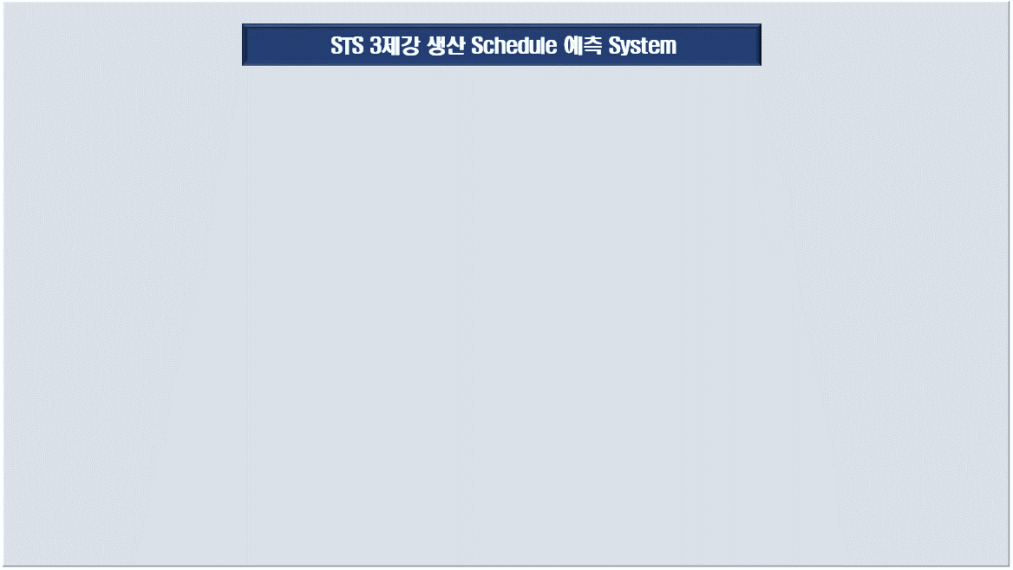

차량적재 자동 시뮬레이션 시스템

제품 Data 입력 및 수정
차량 정보 입력 및 확인

적재 대상 차량 톤수 :
톤

적재 시뮬레이션 실행

INPUT_Truck_Ton
적재 대상 차량 톤수를 입력하세요
 |  |  | q | q | q | q | q | q
5.5 | 톤

 |  | 1
 |  | 1.4
 |  | 2.5
 |  | 3.5
 |  | 5
 |  | 5.5
 |  | 11

